16.11
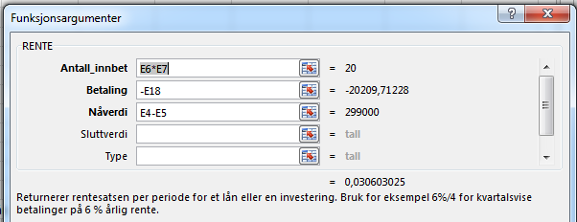
Løsning oppgave 16.11

a) | Beregningene bygger på følgende:
 | Lånebeløp |  | kr 300,000
 | Engangsgebyr |  | kr 1,000
 | Avdragstid (år) |  | 10
 | Antall terminer per år |  | 2
 | Termingebyr |  | kr 45
 | Nominell rente per år |  | 6.0 %
 | Lånetype |  | annuitet

 | For å finne den effektive renten per halvår, må vi legge inn den nominelle renten per halvår.
 | Nominell rente per halvår |  | 3.0 % | 6 % / 2 =

 | Terminbeløp | -AVDRAG(3,0% ;(10·2); 300 000) = |  | kr 20,165
 | Termingebyr |  |  | kr 45
 | Sum å betale hvert halvår |  |  | kr 20,210

 | Den effektive renten per halvår |  |  | 3.1 %
 |  | +RENTE((10·2);-20210;(300 000-1000))=
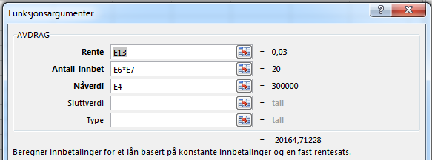

b) | Omregnet effektiv rente per år |  | (1 + 3,1 %)2-1 = | 6.2 %

16.16
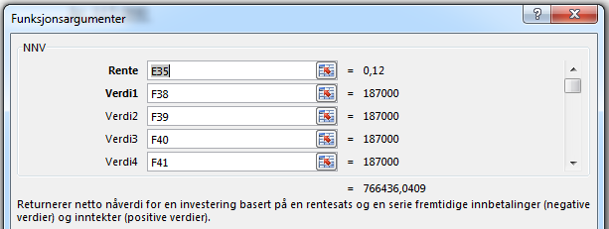
Løsning oppgave 16.16

 | Investeringer i driftsmidler for oppstart
 |  | Innredning og utstyr |  |  | kr 170,000

 | Direkte kostnder til flytting og oppstart
 |  | Flyttekostnader |  | kr 20,000
 |  | Markedskampanje |  | kr 60,000
 |  | Sum |  | kr 80,000 | kr 80,000

 | Arbeidskapital
 | Omsetningsøkning: 50 % av 2 400 000 = kr 1 200 000
 | Når dekningsgraden er 25 %, vil varekostnaden
 | øke med 75 % kr 1 200 000 = kr 900 000.

 | Omløpshastighet på 6 betyr en lagringstid på tilnærmet 60 dager.

 | Økning i kredittsalg: 15 % av 1 200 000 = kr 180 000

 |  | Varelager
 |  |  | 900 000 · 60 / 365 | kr 147,945
 |  | Kundefordringer
 |  |  | 180 000 · 30 / 365 | kr 14,795
 |  | Sum |  | kr 162,740 | kr 162,740

 | Likviditetsreserve |  |  |  | kr 50,000
 | Totalt kapitalbehov |  |  |  | kr 462,740

 | Deretter bør vi undersøke hvor stor innbetalingsoverskudd prosjektet gir
 |  | Økt dekningsbidrag
 |  |  | 25 % av kr 1 200 000 = |  | kr 300,000
 |  | Økt husleie
 |  |  | Faste reduseres | kr -31,000
 |  |  | Variabel husleie
 |  |  | 2 400 000 · 6% = | kr 144,000
 |  |  | Sum |  | kr 113,000
 |  | Innbetalingsoverskudd |  |  | kr 187,000

 | Til slutt bør vi undersøke om prosjektet er lønnsomt

 |  | Beregningene bygger på følgende:
 |  | Lånebeløp |  | 12%

 |  | År 0 | Investering |  | kr -462,740
 |  | År 1 | Innbetalingsoverskudd |  | kr 187,000
 |  | År 2 | Innbetalingsoverskudd |  | kr 187,000
 |  | År 3 | Innbetalingsoverskudd |  | kr 187,000
 |  | År 4 | Innbetalingsoverskudd |  | kr 187,000
 |  | År 5 | Innbetalingsoverskudd og arbeidkapital *) |  | kr 349,740

 |  | Nåverdi av innbetalingsoverskuddene |  |  | kr 766,436
 |  | Investeringsutgiften |  |  | kr -462,740
 |  | Netto nåverdi fra prosjektet |  |  | kr 303,696

 |  | Nåverdien er postitiv med kr 303 696 og dermed er prosjektet lønnsomt.

16.18
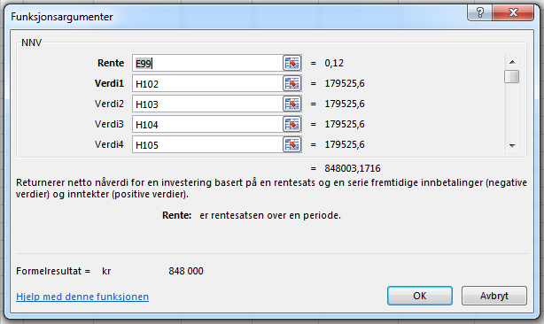
Løsning oppgave 16.18

a) | Lønner det seg å benytte leverandørkreditten:
 | Forenklet beregning:
 |  | Kontant – 1,5 % rabatt eller 30 dagers kreditt vil si 0,05 % per dag (1,5 %/30) eller
 |  | 18 % per år (0,05 % · 365).
 |  | Vi kan kjapt fastslå at bankfinansieringen er lavere enn dette og det lønner seg
 |  | ikke å benytte leverandørkreditten.

b) | Kapitalbehov
 | Investeringer i driftsmidler for oppstart
 |  | Innredning og utstyr |  |  |  | kr 180,000
 |  | Varelager fast utstilling |  |  |  | kr 120,000
 |  |  |  |  |  | kr 300,000
 | Direkte kostnader til flytting og oppstart

 | Varekostnad: 80 % av kr 3 400 000 = kr 2 720 000

 | Endring arbeidskapital
 |  | Varelager | 2 720 000 · 10 / 365 |  | kr 74,521
 |  | Kundefordringer
 |  |  | 3 400 000 · (20+10) / 365 = |  | kr 279,452
 |  | Leverandørgjeld |  |  | kr -
 |  | Sum |  |  | kr 353,973 | kr 353,973

 | Likviditetsreserve: 3 400 000 · 15 / 365 = |  |  |  |  | kr 139,726
 | Sum kapitalbehov |  |  |  |  | kr 793,699
 |  |  | Vi avrunder beløpet til hele tusen |  |  | kr 794,000
 |  | Det er viktig at vi ikke gir inntrykk av at beregningene er mer nøyaktig enn det de
 |  | faktisk er.

c) | Finansieringsplan
 | Egenkapital |  | 35 % · 794 000 |  | kr 277,900
 | Lånebehov |  |  |  | kr 516,100

 | Vi bør beregne om langsiktig lån eller kassekreditten har lavest effektiv rente
 | Kassekreditt (tilnærmet beregning)
 |  |  | 8 % + 0,5 % · 4 / 70 % = |  | 10.9 %
 | Langsiktig gjeld
 | Vi vurderer at 400 000 vil være maks langsiktig gjeld, fordi Likviditetsreserven vil
 | i normalperioder bare delvis behøver å bli utnyttet
 | Lånebeløp |  |  | kr 450,000
 | Engangsgebyr |  |  | kr 1,500
 | Avdragstid (år) |  |  | 5
 | Antall terminer per år |  |  | 4
 | Termingebyr |  |  | kr 50
 | Nominell rente per år |  |  | 6.5 %
 | Lånetype |  |  | serielån

 | Vi kan sette opp denne kontantstrømmen
 | År | Termin | Lån i starten av perioden (IB) | Renter | Avdrag | Lån i slutten av perioden (UB) | Gebyrer | Kontant-strøm
 | År 1 |  |  |  |  | 450,000 | 1,500 | kr 448,500
 |  | 1 | 450,000 | 7,313 | 22,500 | 427,500 | 50 | kr -29,863
 |  | 2 | 427,500 | 6,947 | 22,500 | 405,000 | 50 | kr -29,497
 |  | 3 | 405,000 | 6,581 | 22,500 | 382,500 | 50 | kr -29,131
 |  | 4 | 382,500 | 6,216 | 22,500 | 360,000 | 50 | kr -28,766
 | År 2 | 5 | 360,000 | 5,850 | 22,500 | 337,500 | 50 | kr -28,400
 |  | 6 | 337,500 | 5,484 | 22,500 | 315,000 | 50 | kr -28,034
 |  | 7 | 315,000 | 5,119 | 22,500 | 292,500 | 50 | kr -27,669
 |  | 8 | 292,500 | 4,753 | 22,500 | 270,000 | 50 | kr -27,303
 | År 3 | 9 | 270,000 | 4,388 | 22,500 | 247,500 | 50 | kr -26,938
 |  | 10 | 247,500 | 4,022 | 22,500 | 225,000 | 50 | kr -26,572
 |  | 11 | 225,000 | 3,656 | 22,500 | 202,500 | 50 | kr -26,206
 |  | 12 | 202,500 | 3,291 | 22,500 | 180,000 | 50 | kr -25,841
 | År 4 | 13 | 180,000 | 2,925 | 22,500 | 157,500 | 50 | kr -25,475
 |  | 14 | 157,500 | 2,559 | 22,500 | 135,000 | 50 | kr -25,109
 |  | 15 | 135,000 | 2,194 | 22,500 | 112,500 | 50 | kr -24,744
 |  | 16 | 112,500 | 1,828 | 22,500 | 90,000 | 50 | kr -24,378
 | År 5 | 17 | 90,000 | 1,463 | 22,500 | 67,500 | 50 | kr -24,013
 |  | 18 | 67,500 | 1,097 | 22,500 | 45,000 | 50 | kr -23,647
 |  | 19 | 45,000 | 731 | 22,500 | 22,500 | 50 | kr -23,281
 |  | 20 | 22,500 | 366 | 22,500 | 0 | 50 | kr -22,916

 | Den effektive lånerenten er per kvartal |  |  |  |  | IR (I14:I34) = |  | 1.7 %
 |  | og omregnet per år |  |  |  | (1 + 2,2 %)4 – 1 = |  | 6.9 %

 | Det langsiktige lånet er mye billigere enn kassekreditten og forskjellen i effektiv rente fra 6,9 % i
 | motsetning til 10,9 % er så stor at mest mulig av løpende finansieringsbehov bør
 | finansieres ved langsiktig gjeld.

d) Budsjett
 | Deretter bør vi undersøke hvor stor innbetalingsoverskudd prosjektet gir
 |  | Salgsinntekter |  |  |  |  | 3,400,000
 |  | Varekostnader (80 % · 3 400 000) |  |  |  |  | -2,720,000
 |  | Bruttofortjeneste (20 %) |  |  |  |  | 680,000

 |  | Lønn årslønn (vi forutsetter er inklusiv feriepenger) |  |  |  | 220,000
 |  | Overtid |  |  |  | 70,000
 |  | Feriepenger av overtid (70 000*12 %) |  |  |  | 8,400
 |  | Arbeidsgiveravgiftav sum lønn (220 000 + 70 000 + 8 400)* 14,1 %
 |  |  |  |  |  | 42,074
 |  | Sum lønnskostnader |  |  |  | kr -340,474
 |  | Øvrige kostnader |  |  |  | kr -160,000
 |  | Sum utbetalinger |  |  |  | kr -500,474 | kr -500,474
 |  | Innbetalingsoverskudd |  |  |  |  | kr 179,526

 | Til slutt bør vi undersøke om prosjektet er lønnsomt
 |  | Beregningene bygger på følgende:
 |  | Internrente (= totalrentabiliteten) |  | 12%

 |  | År 0 | Investering |  |  |  | kr 794,000
 |  | År 1 | Innbetalingsoverskudd |  |  |  | kr 179,526
 |  | År 2 | Innbetalingsoverskudd |  |  |  | kr 179,526
 |  | År 3 | Innbetalingsoverskudd |  |  |  | kr 179,526
 |  | År 4 | Innbetalingsoverskudd |  |  |  | kr 179,526
 |  | År 5 | Innbetalingsoverskudd og arbeidkapital *) |  |  |  | kr 533,498

 |  | Nåverdi av innbetalingsoverskuddene (avrundet) |  |  |  |  | kr 848,000
 |  |  | (se vedlegg for funksjonsargumenter for NNV)
 |  | Investeringsutgiften |  |  |  |  | kr 794,000
 |  | Netto nårverdi fra prosjektet |  |  |  |  | kr 54,000

 |  | Nåverdien er postitiv med kr 54 305 og dermed er prosjektet lønnsomt.

 | Budsjettert regnskapsmessig resultat
 |  | Innbetalingsoverskudd |  |  | kr 179,526
 |  | Avskrivning av investeringene
 |  |  | 300 000/ 5 år |  | kr 60,000
 |  | Driftsresultat |  |  | kr 119,526

 |  | Totalrentabiliteten (119 526 / 793 699) |  |  | -15%

e) | Simulering
 | Oppgaven legger opp til å simulere på tallene. Det overlates til deg!

Vedlegg: funksjonsargumenter
 | Funksjonsargumenter for AVRUND
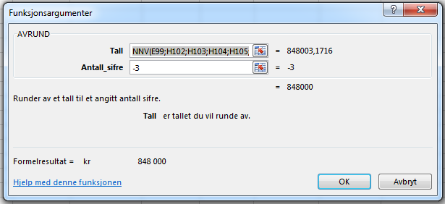

 | Funksjonsargumenter for NNV

